Таблица переходов состояния
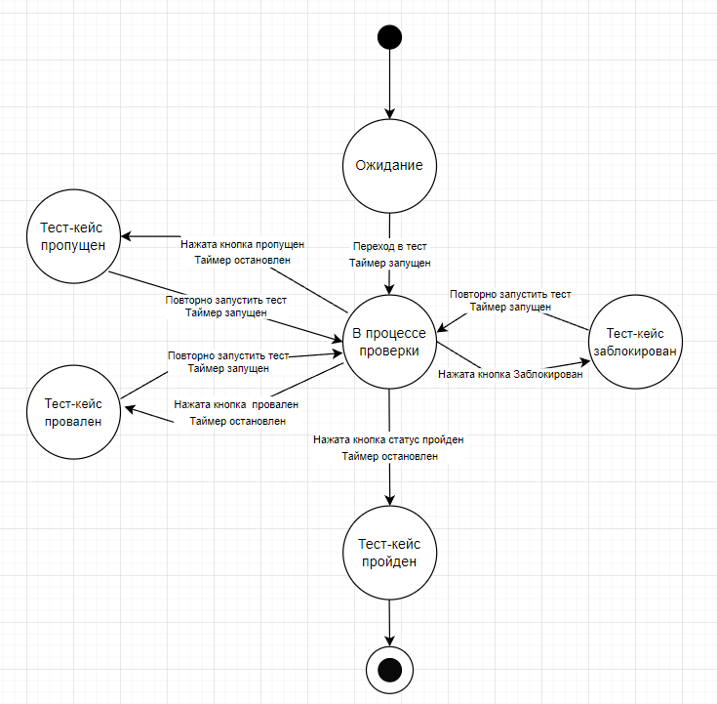
Текущее состояние | Событие | Действие | Новое состояние
Ождидание | Переход в тест | Таймер запущен | В процессе
Ожидание | Нажать кнопку пройден |  | Ожидание
Ожидание | Нажать кнопку заблокирован |  | Ожидание | Диаграмма делалась на Diagrams.net
Ожидание | Нажать кнопку провален |  | Ожидание
Ожидание | Нажать кнопку пропущен |  | Ожидание
Ожидание | Повторно запустить тест |  | Ожидание
В процессе проверки | Переход в тест |  | В процессе
В процессе проверки | Нажать кнопку пройден | Таймер остановлен | Пройден
В процессе проверки | Нажать кнопку заблокирован | Таймер остановлен | Заблокирован
В процессе проверки | Нажать кнопку провален | Таймер остановлен | Провален
В процессе проверки | Нажать кнопку пропущен | Таймер остановлен | Пропущен
В процессе проверки | Повторно запустить тест |  | В процессе
Тест-кейс пройден | Переход в тест | Таймер запущен | В процессе
Тест-кейс пройден | Нажать кнопку пройден |  | Пройден
Тест-кейс пройден | Нажать кнопку заблокирован |  | Пройден
Тест-кейс пройден | Нажать кнопку провален |  | Пройден
Тест-кейс пройден | Нажать кнопку пропущен |  | Пройден
Тест-кейс пройден | Повторно запустить тест | Таймер запущен | В процессе
Тест-кейс заблокирован | Переход в тест | Таймер запущен | В процессе
Тест-кейс заблокирован | Нажать кнопку пройден |  | Заблокирован
Тест-кейс заблокирован | Нажать кнопку заблокирован |  | Заблокирован
Тест-кейс заблокирован | Нажать кнопку провален |  | Заблокирован
Тест-кейс заблокирован | Нажать кнопку пропущен |  | Заблокирован
Тест-кейс заблокирован | Повторно запустить тест | Таймер запущен | В процессе
Тест-кейс провален | Переход в тест | Таймер запущен | В процессе
Тест-кейс провален | Нажать кнопку пройден |  | Провален
Тест-кейс провален | Нажать кнопку заблокирован |  | Провален
Тест-кейс провален | Нажать кнопку провален |  | Провален
Тест-кейс провален | Нажать кнопку пропущен |  | Провален
Тест-кейс провален | Повторно запустить тест | Таймер запущен | В процессе
Тест-кейс пропущен | Переход в тест | Таймер запущен | В процессе
Тест-кейс пропущен | Нажать кнопку пройден |  | Пропущен
Тест-кейс пропущен | Нажать кнопку заблокирован |  | Пропущен
Тест-кейс пропущен | Нажать кнопку провален |  | Пропущен
Тест-кейс пропущен | Нажать кнопку пропущен |  | Пропущен
Тест-кейс пропущен | Повторно запустить тест | Таймер запущен | В процессе

